Citra Digital
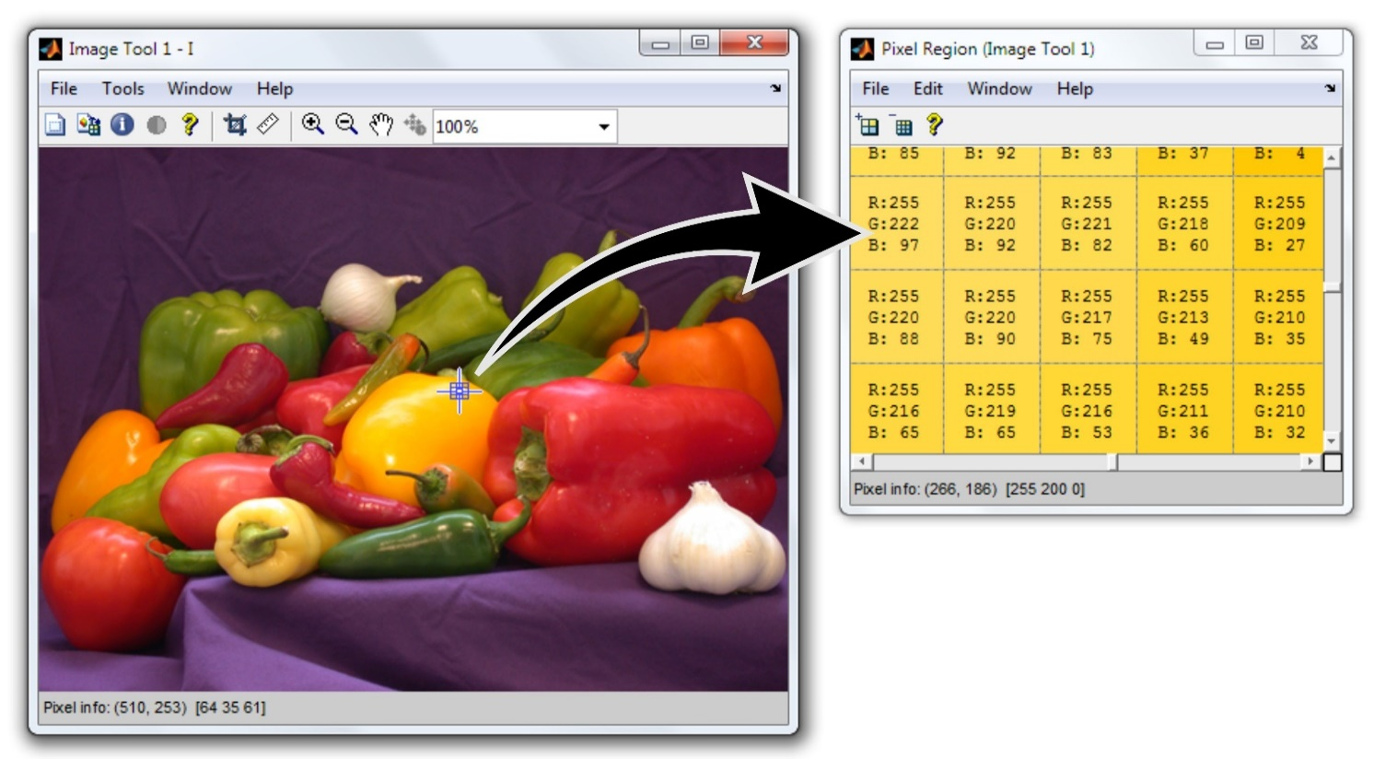

Tahukah kamu?
Aplikasi filter gambar yang kamu gunakan memprosesnya menggunakan matermatika lho
Komputer akan menampilkan gambar sesuai penampakannya, namun sesungguhnya didalam gambar tersebut terdiri dari angka angka
1 titik terdiri dari komponen Red Green Blue
Konversi gambar berwarna ke greyscale

Citra berwarna |  |  |  |  | Citra Grayscale
 | 0 | 1 | 3
R | 255 | 80 | 255
G | 220 | 50 | 210 |  | 234 | 60 | 165
B | 229 | 50 | 32
R | 50 | 50 | 155
G | 65 | 80 | 216 | Rumus di excel =FLOOR.MATH(SUM(array)/3) | 55 | 60 | 141
B | 50 | 50 | 53 | Rumus di excel =FLOOR.MATH(SUM(B28:B30)/3)

 | Citra Grayscale |  |  |  | Citra Biner
0 | 1 | 2 | 3
1 | 234 | 60 | 165 |  | 255 | 0 | 255
2 | 55 | 60 | 141 |  | 0 | 0 | 255
3 | 85 | 123 | 190 |  | 0 | 0 | 255
 |  |  |  | Jika nilai < 128, maka nilai = 0
 |  |  |  | Jika tidak, nilai = 255

